Anleitung
Anleitung/Erläuterung
An das Ordinariat sind verschiedene Daten zu melden. Dafür stellen wir Ihnen diese vorformatierten Excel-Listen zur Verfügung. Bitte benutzen Sie ausschließlich diese Vorlagen - nur so können wir alle Daten zusammenführen.
Aus Gründen der Datensicherheit dürfen die Daten nur von E-Mail-Adressen mit den Endungen @ebmuc.de, @eomuc und @erzbistum-muenchen.de an KVWahlen2018@eomuc.de verschickt werden!

Die gesamte Excel-Datei schicken Sie uns bitte zu drei verschiedenen Zeitpunkten - je nach Auswertungsschritt - zu. Eine genaue Erklärung finden Sie weiter unten.
Deshalb bitten wir Sie, die Datei nicht vorzeitig zu löschen, damit Sie dieselben Daten nicht mehrmals eintragen müssen.

Bitte aktivieren Sie als erstes die Bearbeitung, um die Vorlage verwenden zu können.

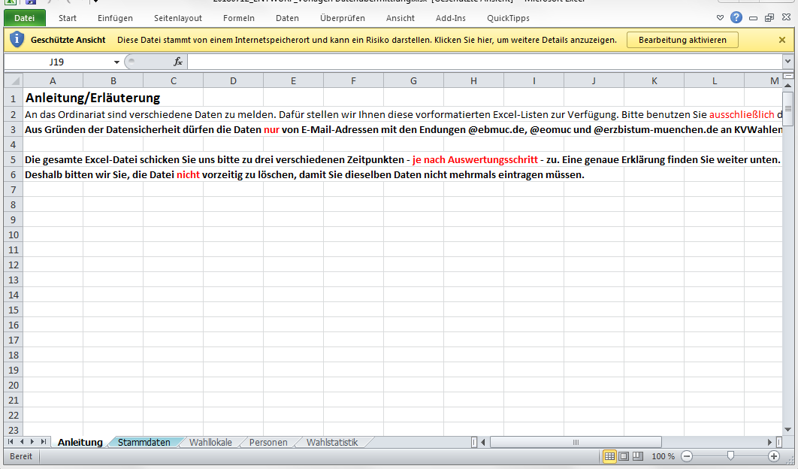

Bitte verkleinern Sie die Ansicht, falls Sie nicht alles sehen können.

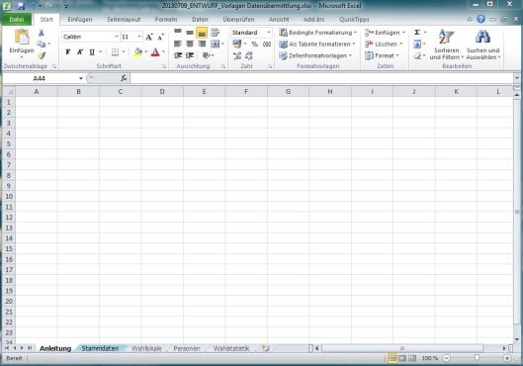
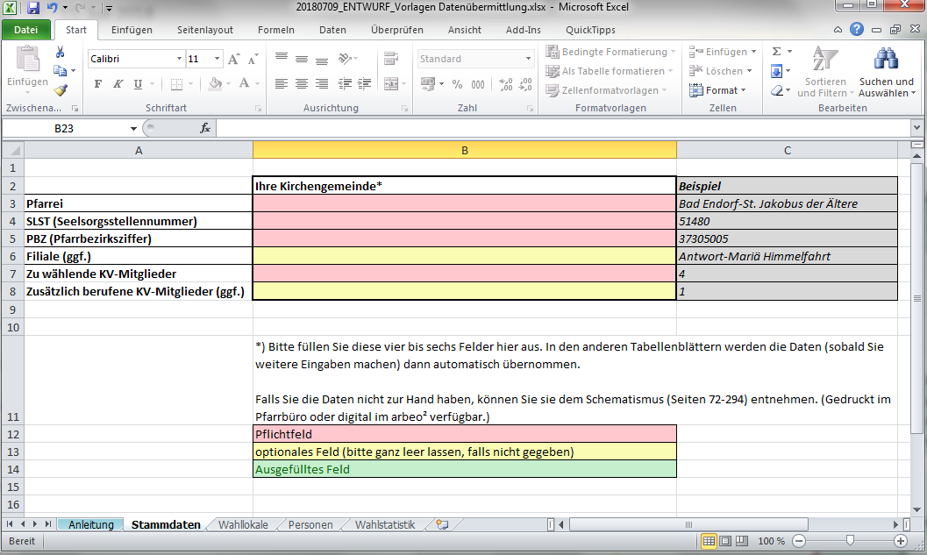

Bitte füllen Sie zuerst das Tabellenblatt "Stammdaten" aus. Diese Daten werden später automatisch in die anderen Tabellenblätter übernommen.
Bitte speichern Sie Datei ab. Für das Ordinariat wäre es am einfachsten, wenn Sie die Datei umbenennen, indem Sie das "xxxxx" durch Ihre Seelsorgsstellennummer ersetzen. (Beispiel: M&F_KV_2018-Daten in Excel-SLST-xxxxx zu z.B. M&F_KV_2018-Daten in Excel-SLST-59470)

Die Daten, die Sie in das Tabellenblatt "Stammdaten" eingegeben haben, erscheinen in den anderen Tabellenblättern erst, sobald Sie etwas in die jeweils erste Zelle eingetragen haben.

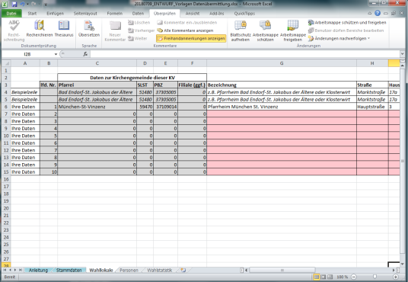

Bitte beachten Sie: Nur bestimmte Zellen können ausgefüllt werden:
rote Zellen
gelben Zellen
weiße Kommentarfelder
weiße Zellen unterhalb der vorgegebenen Tabelle
Alle weiteren Zellen sind schreibgeschützt.
Falls Sie Anmerkungen haben, nutzen Sie bitte die Kommentarfelder.

Die gesamte Excel-Datei schicken Sie uns bitte zu drei verschiedenen Zeitpunkten zu:
1. | bis 20. Oktober (Bitte schicken Sie hier die eingescannten Einverständniserklärungen (M&F/KV/2018-04) der Kandidatinnen und Kandidaten mit.)
2. | direkt nach der Wahl (18.11., spätestens 19.11.)
3. | spätestens im März 2019 mit den übrigen Inhalten (Bitte schicken Sie hier die eingescannten Wahlannahmeerklärungen (M&F/KV/2018-14) der gewählten Personen mit.)

zu 1.:
Vor der ersten Rückmeldung befüllen Sie bitte folgende Tabellenblätter (Zeilen, die Sie nicht benötigen, lassen Sie bitte leer):
"Stammdaten"
"Wahllokale"
"Personen" - hier aber nur die Spalten H bis T

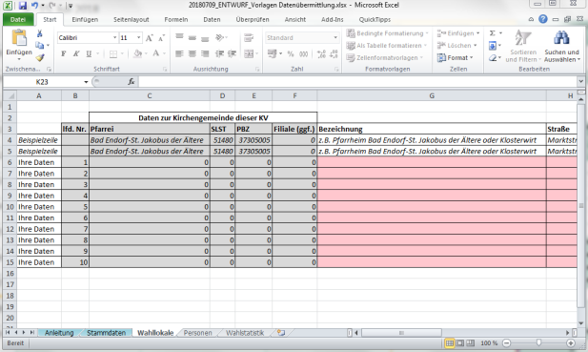
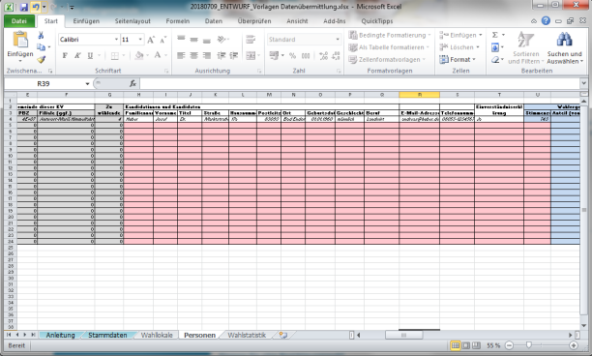

zu 2.:
Vor der zweiten Rückmeldung befüllen Sie bitte folgende Tabellenblätter (Zeilen, die Sie nicht benötigen, lassen Sie bitte leer):
"Wahlstatistik"
"Personen" - Wenn Sie die alte Datei noch haben, müssen Sie hier nur die beiden Spalten U und W ergänzen.

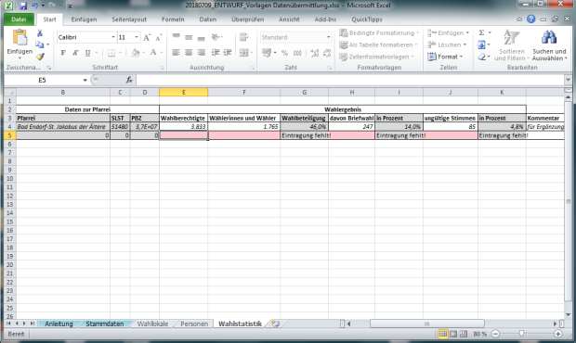
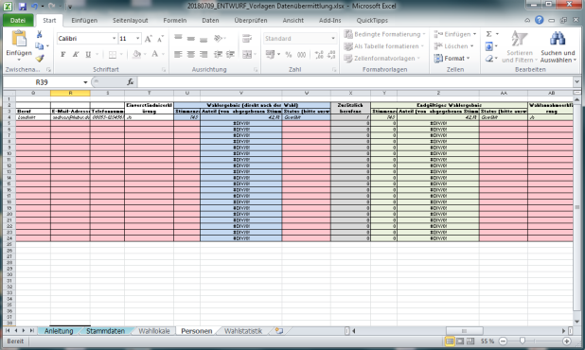

Falls in Ihrer Pfarrei eine (oder mehrere) Filial-KVs gewählt werden, geben Sie hier bitte die Summe aller KV-Wahlen dieser Pfarrei an.

zu 3.:
Vor der dritten Rückmeldung ergänzen Sie bitte folgendes Tabellenblatt:
"Personen" - Spalten AA bis AJ
(Falls sich das Wahlergebnis wegen eines Einspruchs noch verändert hat, bitte auch die Spalte Y)

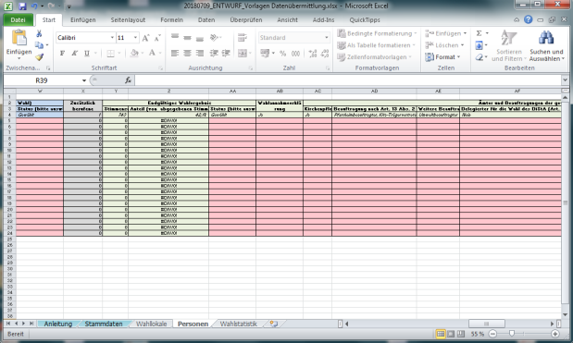

--- Ende der Anleitung ---

Gewählt
Wiedergewählt
Berufen
Ersatzperson
Wahl nicht angenommen

männlich
weiblich

Ja
Nein

2018-11-17
2018-11-18

